Note work
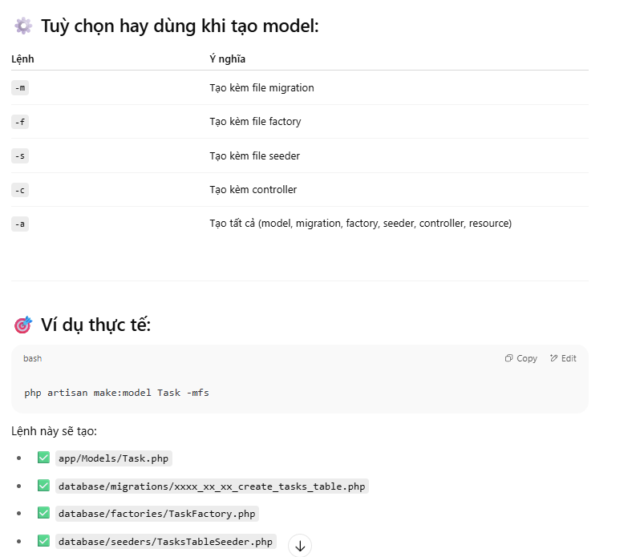
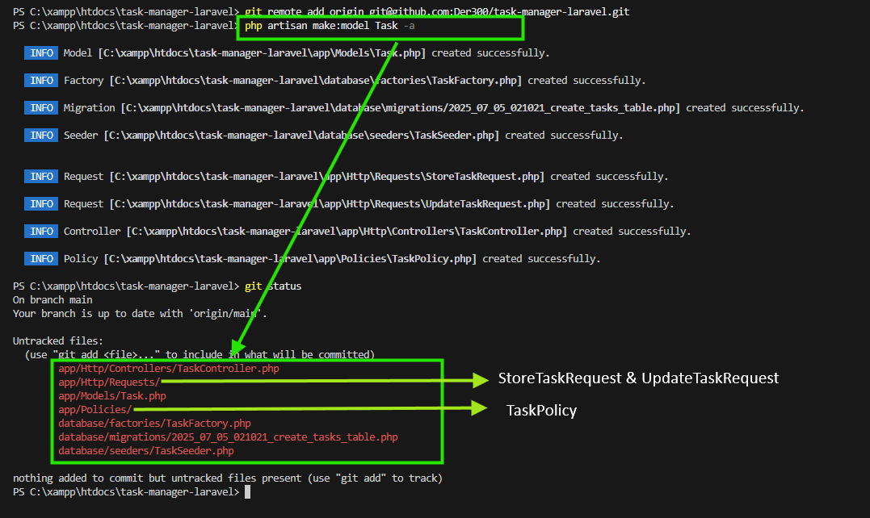
 | 2025-07-05
 |  | Cấu trúc thư mục Laravel (theo chức năng)
 |  | app
 |  | ├── Http
 |  | │ ├── Controllers
 |  | │ │ ├── Comment
 |  | │ │ │ └── CommentController.php
 |  | │ │ ├── Project
 |  | │ │ │ └── ProjectController.php
 |  | │ │ ├── Task
 |  | │ │ │ └── TaskController.php
 |  | │ │ ├── User
 |  | │ │ │ └── UserController.php
 |  | │ │ ├── Controller.php
 |  | │ │ └── DashboardController.php
 |  | │ └── Requests
 |  | │ ├── Comment
 |  | │ │ ├── StoreCommentRequest.php
 |  | │ │ └── UpdateCommentRequest.php
 |  | │ ├── Project
 |  | │ │ ├── StoreProjectRequest.php
 |  | │ │ └── UpdateProjectRequest.php
 |  | │ ├── Task
 |  | │ │ ├── StoreTaskRequest.php
 |  | │ │ └── UpdateTaskRequest.php
 |  | │ └── User
 |  | │ ├── StoreUserRequest.php
 |  | │ └── UpdateUserRequest.php
 |  | ├── Models
 |  | │ ├── Comment
 |  | │ │ └── Comment.php
 |  | │ ├── Default
 |  | │ │ └── User.php
 |  | │ ├── Project
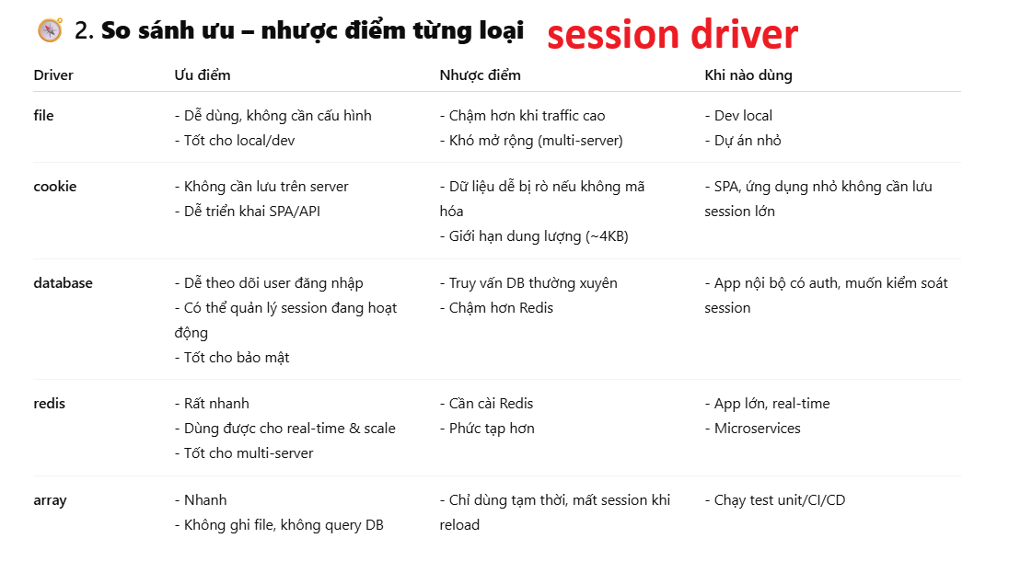
 |  | │ │ └── Project.php
 |  | │ ├── Task
 |  | │ │ └── Task.php
 |  | │ └── User
 |  | │ └── User.php
 |  | ├── Policies
 |  | │ ├── Comment
 |  | │ │ └── CommentPolicy.php
 |  | │ ├── Project
 |  | │ │ └── ProjectPolicy.php
 |  | │ ├── Task
 |  | │ │ └── TaskPolicy.php
 |  | │ └── User
 |  | │ └── UserPolicy.php
 |  | ├── Providers
 |  | │ └── AppServiceProvider.php
 |  | └── Services
 |  | ├── Comment
 |  | │ └── CommentService.php
 |  | ├── Project
 |  | │ └── ProjectService.php
 |  | ├── Task
 |  | │ └── TaskService.php
 |  | └── User
 |  | └── UserService.php

 |  | database
 |  | ├── factories
 |  | │ ├── default
 |  | │ │ └── UserFactory.php
 |  | │ ├── CommentFactory.php
 |  | │ ├── ProjectFactory.php
 |  | │ ├── TaskFactory.php | Phân loại Seeder / Factory cho từng bảng
 |  | │ └── UserFactory.php | Bảng | Seeder | Factory
 |  | ├── migrations | statuses | ✅ Có | ❌ Không
 |  | │ ├── default | issue_types | ✅ Có | ❌ Không
 |  | │ │ ├── 0001_01_01_000000_create_users_table.php | positions | ✅ Có | ❌ Không
 |  | │ │ ├── 0001_01_01_000001_create_cache_table.php | departments | ✅ Có | ❌ Không
 |  | │ │ └── 0001_01_01_000002_create_jobs_table.php | users | ✅ Có | ✅ Có
 |  | │ ├── 2025_07_05_021021_create_tasks_table.php | projects | ✅ Có | ✅ Có
 |  | │ ├── 2025_07_05_022217_create_users_table.php | project_user | ✅ Có | ✅ Có
 |  | │ ├── 2025_07_05_022238_create_projects_table.php | tasks | ✅ Có | ✅ Có
 |  | │ └── 2025_07_05_022249_create_comments_table.php | comments | ✅ Có | ✅ Có
 |  | ├── seeders
 |  | │ ├── default
 |  | │ │ └── DatabaseSeeder.php
 |  | │ ├── CommentSeeder.php
 |  | │ ├── ProjectSeeder.php
 |  | │ ├── TaskSeeder.php
 |  | │ └── UserSeeder.php
 |  | └── .gitignore

 |  | views
 |  | ├── comments
 |  | │ ├── _form.blade.php
 |  | │ ├── create.blade.php
 |  | │ ├── edit.blade.php
 |  | │ ├── index.blade.php
 |  | │ └── show.blade.php
 |  | ├── dashboard
 |  | │ └── index.blade.php
 |  | ├── layouts
 |  | │ └── master.blade.php
 |  | ├── partials
 |  | │ └── _test.blade.php
 |  | ├── projects
 |  | │ ├── _form.blade.php
 |  | │ ├── create.blade.php
 |  | │ ├── edit.blade.php
 |  | │ ├── index.blade.php
 |  | │ └── show.blade.php
 |  | ├── tasks
 |  | │ ├── _form.blade.php
 |  | │ ├── create.blade.php
 |  | │ ├── edit.blade.php
 |  | │ ├── index.blade.php
 |  | │ └── show.blade.php
 |  | ├── users
 |  | │ ├── _form.blade.php
 |  | │ ├── create.blade.php
 |  | │ ├── edit.blade.php
 |  | │ ├── index.blade.php
 |  | │ └── show.blade.php
 |  | └── welcome.blade.php
 |  | routes
 |  | ├── web
 |  | │ ├── comment.php
 |  | │ ├── dashboard.php
 |  | │ ├── project.php
 |  | │ ├── task.php
 |  | │ └── user.php
 |  | ├── console.php
 |  | └── web.php
 | 2025-07-07

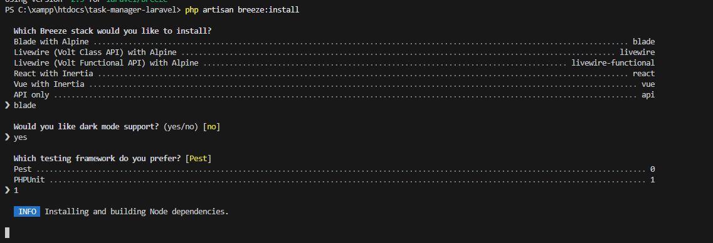
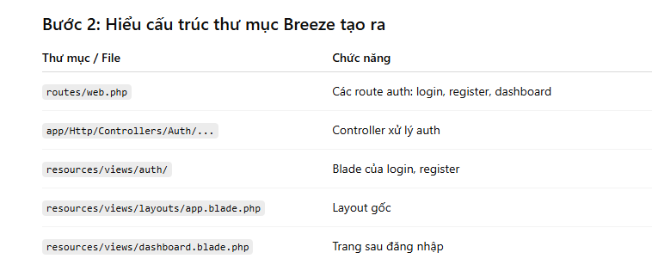

 | 2025-07-13
 |  | Permission | super-admin | admin | manager | leader | member | client | 134
 |  | dashboard.view | ✅ | ✅ | ✅ | ✅ | ✅ | ✅
 |  | user.view | ✅ | ✅ | ✅ | ✅ | ✅ | ❌
 |  | user.create | ✅ | ✅ | ❌ | ❌ | ❌ | ❌
 |  | user.edit | ✅ | ✅ | ✅own | ✅own | ✅own | ✅own
 |  | user.soft-delete | ✅ | ✅ | ❌ | ❌ | ❌ | ❌
 |  | user.restore | ✅ | ✅ | ❌ | ❌ | ❌ | ❌
 |  | user.force-delete | ✅ | ✅ | ❌ | ❌ | ❌ | ❌

 |  | project.view | ✅ | ✅ | ✅ | ✅ | ✅ | ✅own
 |  | project.create | ✅ | ✅ | ✅ | ❌ | ❌ | ❌
 |  | project.edit | ✅ | ✅ | ✅ | ❌ | ❌ | ❌
 |  | project.soft-delete | ✅ | ✅ | ✅own | ❌ | ❌ | ❌
 |  | project.restore | ✅ | ✅ | ✅own | ❌ | ❌ | ❌
 |  | project.force-delete | ✅ | ✅ | ❌ | ❌ | ❌ | ❌

 |  | task.view | ✅ | ✅ | ✅ | ✅ | ✅ | ✅own
 |  | task.create | ✅ | ✅ | ✅ | ✅ | ❌ | ❌
 |  | task.edit | ✅ | ✅ | ✅ | ✅ | ✅own | ❌
 |  | task.soft-delete | ✅ | ✅ | ✅ | ✅own | ❌ | ❌
 |  | task.restore | ✅ | ✅ | ✅ | ✅own | ❌ | ❌
 |  | task.force-delete | ✅ | ✅ | ❌ | ❌ | ❌ | ❌

32 | new | file.view | ✅ | ✅ | ✅ | ✅ | ✅ | ✅
33 |  | file.upload | ✅ | ✅ | ✅ | ✅ | ✅ | ✅
34 |  | file.dowload | ✅ | ✅ | ✅ | ✅ | ✅ | ✅
35 |  | file.soft-delete | ✅ | ✅ | ✅ | ✅own | ✅own | ✅own
36 |  | file.restore | ✅ | ✅ | ✅ | ✅own | ✅own | ✅own
37 |  | file.force-delete | ✅ | ✅ | ❌ | ❌ | ❌ | ❌
 |  | comment.view | ✅ | ✅ | ✅ | ✅ | ✅ | ✅
 |  | comment.create | ✅ | ✅ | ✅ | ✅ | ✅ | ✅
 |  | comment.edit | ✅ | ✅own | ✅own | ✅own | ✅own | ✅own
 |  | comment.soft-delete | ✅ | ✅ | ✅ | ✅own | ✅own | ✅own
 |  | comment.restore | ✅ | ✅ | ✅ | ✅own | ✅own | ✅own
 |  | comment.force-delete | ✅ | ✅ | ❌ | ❌ | ❌ | ❌

 |  | Tình huống | Nên chọn
 |  | navbar, footer, sidebar | 🟩 Partials (ít thay đổi, tĩnh)
 |  | alert, badge, button, input, form group, card nhỏ | 🟦 Component (dùng lại nhiều + có nhiều biến thể)
 |  | table hiển thị + pagination | 🔷 Component (tái sử dụng và truyền data dễ)
 |  | modal, dropdown, loading spinner, toast | 🔷 Component

 | 2025-07-14 | Hiển thị 4 số liệu tổng quan: Tổng project, tổng task, tổng thành viên, tổng khách hàng. Mỗi ô có icon, màu nền, số lượng và nhãn rõ ràng. Mục đích: cho admin có cái nhìn nhanh về tình hình chung.
 |  | Hiển thị tỷ lệ dự án theo trạng thái. Giúp người xem thấy rõ phân bố các project: đang làm, hoàn thành, chờ xử lý, hủy. Loại doughnut trực quan, dễ hiểu.

 |  | Hiển thị các dự án có deadline gần nhất. Có thanh tiến độ (%) giúp đánh giá nhanh mức độ hoàn thành. Giúp ưu tiên xử lý đúng dự án.
 |  | Phân bố task theo trạng thái hiện tại. Tương tự doughnut project, nhưng cho task.
 |  | Biểu đồ cột thể hiện ai đang có nhiều task chưa hoàn thành nhất. Hỗ trợ đánh giá tải công việc, phân bổ lại khi cần.
 |  | Danh sách 4 task gần đây thay đổi trạng thái. Giúp theo dõi hoạt động mới nhất.
 |  | Hiển thị task quá hạn chưa hoàn thành. Rất quan trọng để quản lý rủi ro.
 |  | Hiển thị comment mới nhất liên quan task. Giúp theo dõi trao đổi, phản hồi.
 |  | Danh sách task của user đang đăng nhập. Có trạng thái và thời gian đến hạn hiển thị trực quan.

 | 2025-07-15 | 1. Laravel khuyến khích dùng Eloquent Relationships vì:

 |  | Dễ viết, dễ đọc: Code ngắn gọn, rõ ràng, gần gũi với mô hình dữ liệu.

 |  | Tận dụng tính năng mạnh: Eager loading (with), lazy loading, query builder cho quan hệ, các method hỗ trợ sẵn...

 |  | Giúp tránh lỗi N+1 query: Khi dùng with(), Laravel sẽ load dữ liệu liên quan chỉ với vài câu query tối ưu.

 |  | Dễ maintain & refactor: Khi cấu trúc DB thay đổi, chỉ sửa phần model quan hệ là xong, không phải sửa từng đoạn query thủ công.

 |  | Hỗ trợ các thao tác CRUD thuận tiện: Thêm/sửa/xóa quan hệ dễ dàng với các phương thức có sẵn như save(), attach(), sync()...

 | 2025-07-19 | Xác minh tài khoản | Member | Client |  | Middleware
 |  | Admin tạo tài khoản | ✅ | ✅
 |  | Gửi mail xác minh | ✅ | ✅ |  | ✅ signed

 |  | Click link xác minh email | ✅ → login tự động luôn | ✅ → login tự động luôn |  | Bắt buộc URL phải là Signed URL (có chữ ký bảo mật)

 |  |  |  |  |  | Laravel tự tạo link ký bằng secret key → không ai có thể "đoán" link xác minh
 |  | Laravel IDE Helper
 |  | composer require --dev barryvdh/laravel-ide-helper |  |  |  | Ngăn chặn giả mạo URL hoặc chỉnh sửa thủ công
 |  | php artisan ide-helper:generate
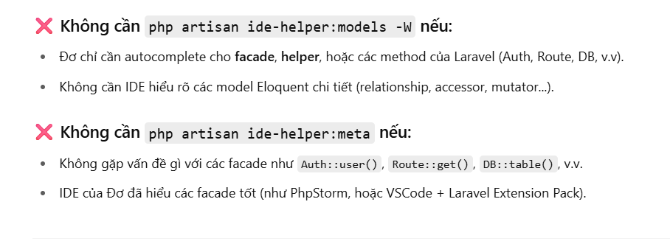
 |  |  |  |  |  | ✅ throttle:6,1

 |  |  |  |  |  | Giới hạn request: tối đa 6 lần mỗi 1 phút

 |  |  |  |  |  | Tránh bị spam xác minh email

 |  |  |  |  |  | Nếu vượt quá thì sẽ bị chặn (HTTP 429 – Too Many Requests)

 |  | Ưu điểm của Policy |  | 1. Policy là gì?

 |  | Giúp code tách bạch: logic phân quyền không nằm rải rác trong controller mà tập trung trong Policy. |  | Policy là một class dùng để quy định quyền truy cập (authorization) cho các hành động (action) trên một model cụ thể (ví dụ: Project, Post, User,...).

 |  | Dễ test, dễ mở rộng khi có nhiều rules phức tạp. |  | Nó giúp tách biệt logic phân quyền ra khỏi controller, giúp code sạch, dễ bảo trì.

 |  | Là một phần của Laravel Authorization system rất mạnh mẽ. |  | Policy kiểm soát “ai được làm gì trên đối tượng nào” (ví dụ: ai được xem, sửa, xóa một Project).

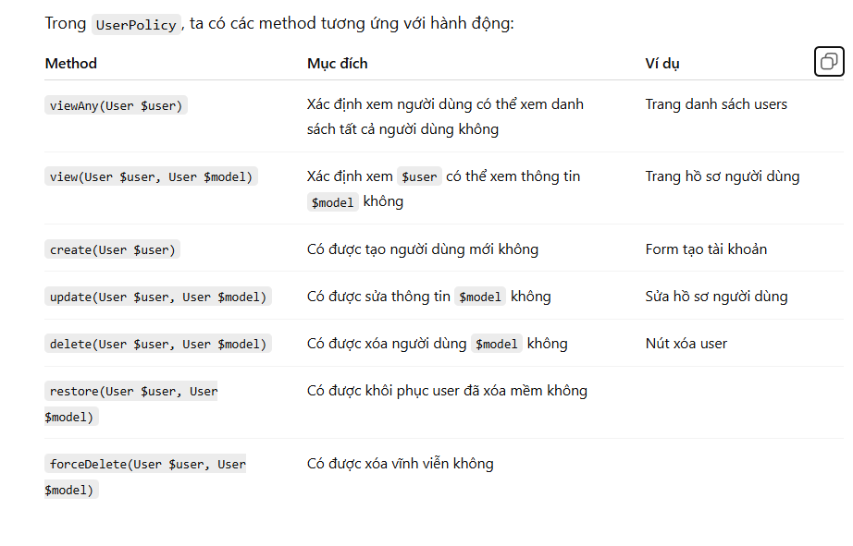

 |  | Thêm hàm bên trên vào model để laravel lấy slug hiển thị trên url thay vì id :http://127.0.0.1:8000/projects/12

 | Loại hành động | Nội dung thông báo mẫu | Ai nhận? | Ghi chú
 | Tạo mới (Create) | "Bạn được giao task mới: [Tên task]" | Người được gán task, creator | Thông báo phổ biến nhất
 | Cập nhật (Update) | "Task '[Tên task]' đã chuyển trạng thái thành [Trạng thái mới]" | Người theo dõi task, assign | Thay đổi trạng thái, deadline...
 | Comment mới | "[Người comment] đã comment vào task '[Tên task]'" | Người theo dõi, người được mention | Thường kèm mention nếu có
 | Mention | "Bạn được mention trong comment task '[Tên task]'" | Người được mention | Quan trọng, tạo sự chú ý
 | Thêm vào Project | "Bạn được thêm vào project '[Tên project]'" | Người được thêm | Khi user mới tham gia project
 | Deadline sắp đến | "Task '[Tên task]' sắp đến deadline (còn X ngày)" | Người được giao task | Cảnh báo quan trọng
 | Restore | "Task '[Tên task]' đã được khôi phục" | Người được giao, creator, admin | Khi khôi phục từ soft delete
 | Force Delete | "Task '[Tên task]' đã bị xóa vĩnh viễn bởi [Người thực hiện]" | Người liên quan trực tiếp | Khi xóa vĩnh viễn (tuỳ trường hợp)
 | Xóa (Soft Delete) | "Task '[Tên task]' đã bị xóa" | Người được giao, creator | Khi soft delete, có thể hoặc không gửi

